Trend
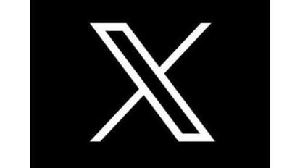
クロード・ミュトス
スマホ農場
要塞レジ
ノートパソコン
ノートパソコン
ノートパソコン
ノートパソコン
ノートパソコン
ノートパソコン
ノートパソコン
ノートパソコン
ノートパソコン
ノートパソコン
ノートパソコン

マウス
ファイヤーウォール
ハードディスク
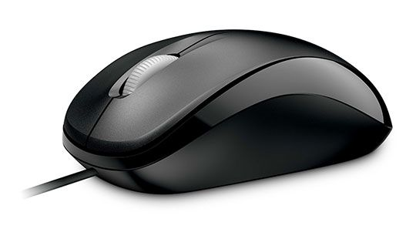

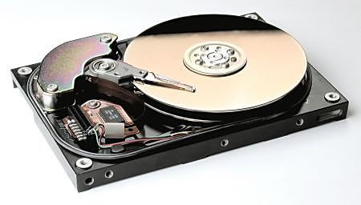
メモリ
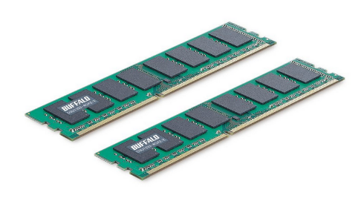
バックアップ

ブログ
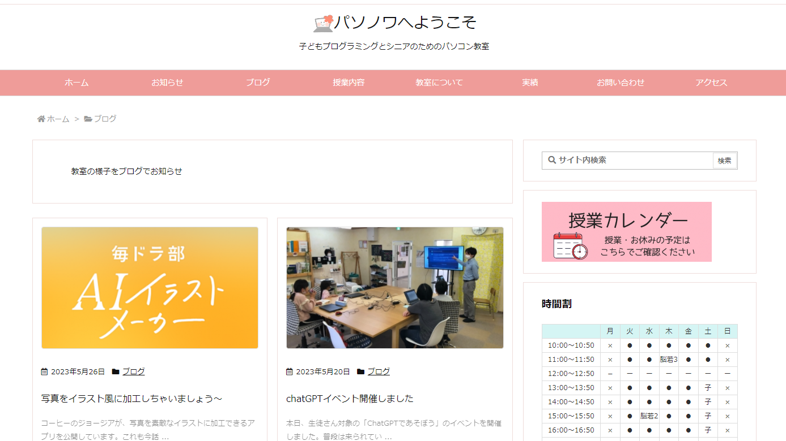
ウェブカメラ
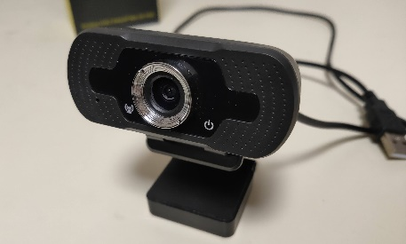
フォロワー

ハッシュタグ

エックス

